Dongkuk Hàn quốc

 |  |  |  |  |  |  | CÔNG TY CỔ PHẦN THẾ GIỚI BẢNG SÀI GÒN
 |  |  |  |  |  |  | Showroom : 286/20 Tô Hiến Thành, P15, Quận 10, HCM
 |  |  |  |  |  |  | Nhà máy : 02 Nguyễn Văn Quỳ, Quận 7, HCM
 |  |  |  |  |  |  | Điện thoại: 08.39797999 - Fax: 08.39798378
 |  |  |  |  |  |  | Email: info@thegioibang.com - Website: http://thegioibang.com
 | Vì sự học là trọn đời
 |  |  |  |  |  |  | Tp.HCM ngày 18 tháng 11 năm 2016

BÁO GIÁ /QUOTATION

 | Kính gửi: | Ông/Bà (Mr/Ms): Chị Ly |  |  | Tel:
 |  |  |  |  | Email:
 |  | Chức danh (Title):
 |  | Công ty (Company): Văn Phòng Phẩm Phương Nam
 |  | Địa chỉ (Address):

Cảm ơn Quý khách đã quan tâm sử dụng các sản phẩm BẢNG TÂN HÀ. CÔNG TY THẾ GIỚI BẢNG SÀI GÒN kính gửi Quý khách hàng báo giá sản phẩm như sau:

Thank you for choosing Tanha Boards. It is our pleasant to send you the quotation as follows:
 |  |  |  |  |  |  | ĐVT : VNĐ
Stt (No.) | Mã sản phẩm (Code) | Quy cách (Size) (W x D x H)mm | Mô tả (Discription) | Hình ảnh (Image) | Số lượng (Qty) | Đơn giá không bao gồm VAT (Unit Price) | Thành tiền không bao gồm VAT (Total)
1 | Bảng Flipchart Up Side Down | 600 x 1000 | Flipchart Up Side Down • Kích thước bảng: 60 x 100 (cm) và 90 x 120 (cm) • Cạnh trên của bảng có thể điều chỉnh độ cao từ 120 đến 190cm. • Bề mặt thép nhập khẩu Hàn quốc sử dụng với bút dạ và các loại nam châm. . Bề mặt sáng mịn, viết trơn và dễ xóa sạch sau khi sử dụng Viền quanh thân bảng là khung nhôm kiểu phẳng, , giúp cho bảng dễ dàng kéo trượt lên xuống. Thân bảng trượt trong khung sắt sơn tĩnh điện. * Khay đựng bút: bằng nhôm, có bịt nhựa ở 2 đầu * Chốt xoay: dùng để khóa cố định vị trí cao thấp của bảng * 2 kẹp giấy: inox, giữ tối đa 20 tờ giấy * Bánh xe : 2 bánh có chốt khóa, 2 bánh không có chốt * Bản lề xếp : Được bắt cố định vào chân bảng Trọng lượng : 7 kg Màu sắc : trắng | 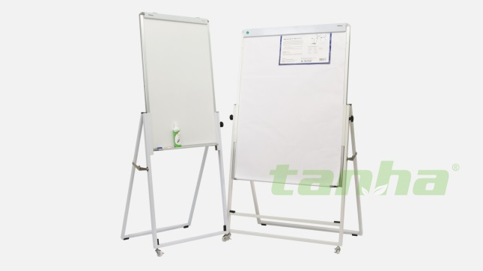 | 1 | 1,140,000
 |  | 900 x 1200 |  |  | 1 | 1,455,000
2 | Bảng Flipchart A Model | 700 x 1000 | Flipchart A Model với 3 chân rút : Bề mặt thép từ tính nhập khẩu Hàn Quốc chuyên dụng với bút dạ viết bảng trắng. . Sử dụng với bút dạ dành cho bảng trắng và các loại nam châm. . Bề mặt sáng mịn, viết trơn và dễ xóa sạch sau khi sử dụng . Diện tích bề mặt: 700 x 1000mm phù hợp với việc dùng chung với giấy Flipchart cỡ A1. Chất liệu chân bảng : Thép hộp sơn tĩnh điện Thanh kẹp giấy : tiện dụng với nắp đậy thẩm mỹ Khay để bút chạy suốt bảng. | 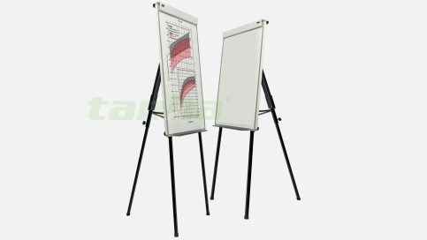 | 1 | 970,000
 |  | 700 x 1000 |  | 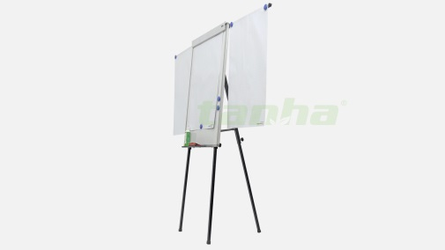 | 1 | 1,070,000
4 | Bảng Flipchart Deluxe | 600 x 1000 | Flichart Deluxe với kiểu dáng hiện đại. Kích thước mặt bảng 600 x 1000. Kết cấu 2 mặt bảng: 1 mặt bảng từ trắng 1 mặt bảng ghim vải nỉ có thể kết hợp phù hợp cho nhiều mục đích sử dụng. Bề mặt thép từ tính nhập khẩu từ Hàn Quốc với kiểu dáng hiện đại, có chân di động đa năng. | 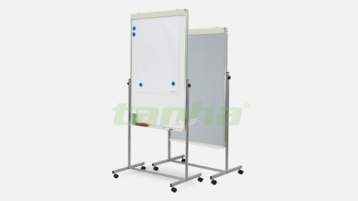 | 1 | 1,670,000
Tổng Cộng |  |  |  |  | -

Ghi chú / Remarks:
1 | Sản phẩm được bảo hành 1 năm.
 | The above items are one year guaranteed.
2 | Báo giá có giá trị trong vòng 60 ngày.
 | This quotation will be effective within 30 days.
3 | Thời gian giao hàng: |  | trong vòng 03 ngày làm việc kể từ ngày nhận được tiền đặt cọc.
 | Date of delivery: within 03 working days after receipt of deposit.
4 | Địa điểm giao hàng / Place of delivery: |  | Kho Quận 7 - HCM
 | Người nhận hàng / Contact Information:
5 | Phương thức thanh toán / Terms of payment:
 | Thanh toán bằng TM hoặc chuyển khoản/Cash or Bank transfer.
 | Đặt cọc ……………...ngay khi xác nhận đơn hàng / ký hợp đồng, ………... còn lại thanh toán khi có thông báo giao hàng.
 | 50% deposit after PO confirmation / signing the contract. Remaining 50% to be paid upon notice of delivery.
6 | Thông tin tài khoản thanh toán/Ben's Bank Account:
 | Chủ tài khoản: | CÔNG TY CỔ PHẦN THẾ GIỚI BẢNG SÀI GÒN
 | Số tài khoản: | 2041100596003
 | Tại Ngân hàng: | Quân đội - Chi Nhánh Bắc Sài gòn

 |  |  | CÔNG TY THẾ GIỚI BẢNG SÀI GÒN |  |  | XÁC NHẬN KHÁCH HÀNG

